COVER
LAPORAN PROGRES MINGGUAN

PROYEK PENGEMBANGAN GENERAL REPAIR & BODY REPAIR DAIHATSU
BATAM- KEPULAUAN RIAU

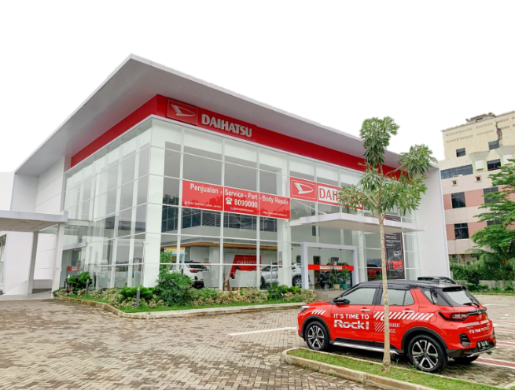

MINGGU KE -3
PERIODE : 19- 27 April 2026

KURVA-S
SCHEDULE S CURVE

 | 0.04 | 0.04
 | 0.12 | 1.2
 | 0.28 | 1.38
 | 0.84
 | 3.58
 | 6.45
 | 9.50
 | 12.58
 | 16.59
 | 20.59
 | 26.43
 | 33.19
 | 40.09
 | 47.36
 | 54.58
 | 62.36
 | 68.96
 | 75.62
 | 82.36
 | 87.68
 | 91.31
 | 94.72
 | 98.09
 | 100.00
PROYEK PENGEMBANGAN GENERAL REPAIR & BODY REPAIR DAIHATSU
BATAM - KEPULAUAN RIAU

NO | URAIAN PEKERJAAN |  |  | BOBOT | TAHUN 2026 |  |  |  |  |  |  |  |  |  |  |  |  |  |  |  |  |  |  |  |  |  |  |  | KETERANGAN
 |  |  |  | % | APRIL |  |  | MEI |  |  |  | JUNI |  |  |  | JULI |  |  |  |  | AGUSTUS |  |  |  |  | SEPTEMBER
 |  |  |  |  | 1 | 2 | 3 | 4 | 5 | 6 | 7 | 8 | 9 | 10 | 11 | 12 | 13 | 14 | 15 | 16 | 17 | 18 | 19 | 20 | 21 | 22 | 23 | 24
I | PEKERJAAN PERSIAPAN |  |  | 10.12 | 0.04 | 0.08 | 0.13 | 0.3 | 0.3 | 0.42 | 0.42 | 0.42 | 0.5 | 0.5 | 0.5 | 0.55 | 0.55 | 0.55 | 0.55 | 0.55 | 0.55 | 0.55 | 0.55 | 0.55 | 0.55 | 0.42 | 0.38 | 0.21
II | PEKERJAAN LUAR
 | A. | PEKERJAAN BONGKARAN (General repair, Office, & show room) |  | 0.81 |  |  |  |  |  |  |  |  |  |  |  | 0.27 | 0.27 | 0.27
 | B. | PEKERJAAN SALURAN |  | 2.26 |  |  |  |  |  |  |  |  |  |  |  | 0.17 | 0.17 | 0.17 | 0.17 | 0.17 | 0.17 | 0.17 | 0.17 | 0.17 | 0.17 | 0.17 | 0.17 | 0.17
 |  | ( Galian saluran Exa DT)
 | C. | PEKERJAAN PAVING BLOCK (Ex. Site body repair) |  | 6.36 |  |  | 0.03 | 0.25 | 0.76 | 0.764 | 0.953 | 0.953 | 0.953 | 0.953 | 0.734
 |  | Perbaikan Stocyard & bongkar paving (Exa DT)
 |  | Pemindahan paving existing (DT Baby Roller)
 | D. | PEKERJAAN LAIN LAIN IPAL, MARKA OIL TRAP & BAK SAMPAH |  | 0.53 |  |  |  |  |  |  |  |  |  |  |  |  |  |  |  |  |  |  | 0.11 | 0.11 | 0.11 | 0.11 | 0.11
 | E. | PEKERJAAN MEKANIKAL |  | 1.66 |  |  |  |  |  |  |  |  |  |  |  |  | 0.14 | 0.14 | 0.14 | 0.14 | 0.14 | 0.14 | 0.14 | 0.14 | 0.14 | 0.14 | 0.14 | 0.14
 | F. | PEKERJAAN ELEKTRIKAL |  | 1.89 |  |  |  |  |  |  |  |  |  |  |  |  |  |  |  |  | 0.24 | 0.24 | 0.24 | 0.24 | 0.24 | 0.24 | 0.24 | 0.24
III | PEKERJAAN BANGUNAN BODY REPAIR
 | A. | PEKERJAAN STRUKTUR |  | 50.37 |  |  |  |  | 1.68 | 1.68 | 1.68 | 1.68 | 2.52 | 2.52 | 4.58 | 4.58 | 4.58 | 4.58 | 4.58 | 4.58 | 3.15 | 3.15 | 3.15 | 1.69
 |  | Pekerjaan Pemasangan HSPD
 |  | Pekerjaan galian, besi dan bekisting
 |  | Pekerjaan pengecoran (truck mixer dan concrete pump)
 |  | Pekerjaan baja, Mobil Crane
 | B. | PEKERJAAN ARSITEKTUR |  | 13.8 |  |  |  |  |  |  |  |  |  |  |  | 1.15 | 1.15 | 1.15 | 1.15 | 1.15 | 1.15 | 1.15 | 1.15 | 1.15 | 1.15 | 1.15 | 1.15
 | C. | PEKERJAAN MEKANIKAL |  | 3.13 |  |  |  |  |  |  |  |  |  |  |  |  |  | 0.28 | 0.28 | 0.28 | 0.28 | 0.28 | 0.28 | 0.28 | 0.28 | 0.28 | 0.28 | 0.28
 | D. | PEKERJAAN ELEKTRIKAL |  | 3.86 |  |  |  |  |  |  |  |  |  |  |  |  |  |  |  | 0.43 | 0.43 | 0.43 | 0.43 | 0.43 | 0.43 | 0.43 | 0.43 | 0.43
 | E. | PEKERJAAN ELEKTRONIK |  | 0.17 |  |  |  |  |  |  |  |  |  |  |  |  |  |  |  |  |  |  |  | 0.03 | 0.03 | 0.03 | 0.03 | 0.03
IV | PEKERJAAN BANGUNAN GENERAL REPAIR
 | A. | PEKERJAAN STRUKTUR |  | 0.76 |  |  |  |  |  |  |  |  |  |  |  |  |  | 0.10 | 0.10 | 0.10 | 0.10 | 0.10 | 0.10 | 0.10 | 0.10
 | B. | PEKERJAAN ARSITEKTUR |  | 2.17 |  |  |  |  |  |  |  |  |  |  |  |  |  |  | 0.22 | 0.22 | 0.22 | 0.22 | 0.22 | 0.22 | 0.22 | 0.22 | 0.22 | 0.22
 | C. | PEKERJAAN MEKANIKAL |  | 0.23 |  |  |  |  |  |  |  |  |  |  |  |  |  |  |  |  | 0.03 | 0.03 | 0.03 | 0.03 | 0.03 | 0.03 | 0.03 | 0.03
 | D. | PEKERJAAN ELEKTRIKAL |  | 0.3 |  |  |  |  |  |  |  |  |  |  |  |  |  |  |  |  |  | 0.04 | 0.04 | 0.04 | 0.04 | 0.04 | 0.04 | 0.04
V | PEKERJAAN BANGUNAN OFFICE DAN SHOW ROOM
 | A. | PEKERJAAN ARSITEKTUR |  | 1.11 |  |  |  |  |  |  |  |  |  |  |  |  |  |  |  | 0.12 | 0.12 | 0.12 | 0.12 | 0.12 | 0.12 | 0.12 | 0.12 | 0.12
 | B. | PEKERJAAN ELEKTRIKAL |  | 0.11 |  |  |  |  |  |  |  |  |  |  |  |  |  |  |  |  |  |  | 0.02 | 0.02 | 0.02 | 0.02 | 0.02
VI | PEKERJAAN KONDISI EXISTING
 | A. | PEKERJAAN PEMBONGKARAN DAN PERBAIKAN |  | 0.36 |  |  |  |  |  |  |  | 0.03 | 0.03 | 0.03 | 0.03 | 0.03 | 0.03 | 0.03 | 0.03 | 0.03 | 0.03 | 0.03
 |  | Perbaikan paving depan, kebocoran dan perbaikan keramik
 |  |  | PROGRES RENCANA (%) | 100.00 | 0.04 | 0.08 | 0.16 | 0.55 | 2.74 | 2.86 | 3.05 | 3.09 | 4.00 | 4.00 | 5.85 | 6.76 | 6.89 | 7.27 | 7.22 | 7.77 | 6.61 | 6.65 | 6.75 | 5.32 | 3.63 | 3.41 | 3.37 | 1.92
 |  |  | AKUMULASI PROGRES RENCANA (%) |  | 0.04 | 0.12 | 0.28 | 0.84 | 3.58 | 6.45 | 9.50 | 12.58 | 16.59 | 20.59 | 26.43 | 33.19 | 40.09 | 47.36 | 54.58 | 62.36 | 68.96 | 75.62 | 82.36 | 87.68 | 91.31 | 94.72 | 98.09 | 100.00
 |  |  | PROGRES ACTUAL (%) |  | 0.04 | 1.16 | 0.18
 |  |  | AKUMULASI PROGRES ACTUAL (%) |  | 0.04 | 1.2 | 1.38
 |  |  | DEVIASI (%) |  | 0.00 | 1.08 | 1.10

DOKUMENTASI
DOKUMENTASI FOTO PROGRESS

Periode ke | : | 3
Tanggal | : | 19 - 25 April 2026
Proyek | : | PEKERJAAN PENGEMBANGAN GENERAL REPAIR DAN BODY REPAIR |  |  |  | Deviasi periode lalu | : | 0.00 | %
Pemilik Proyek | : | DSO |  |  |  | Akumulasi Progres Rencana | : | 0.28 | %
Kontraktor | : | PT. ESPE KONTRAKTORINDO |  |  |  | Akumulasi Progres Aktual | : | 1.38 | %
No. SPK/SI | : |  |  |  |  | Deviasi | : | 1.10 | %

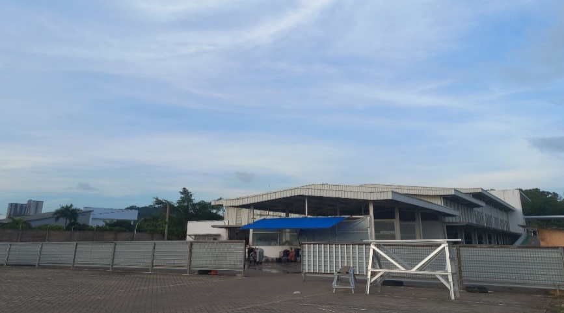
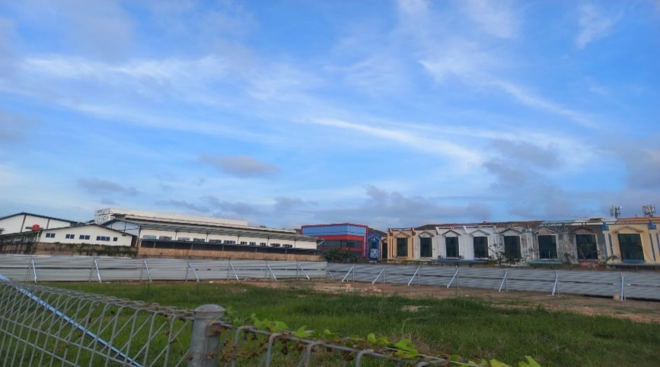

Keterangan | : | Pagar Temporary | Keterangan |  | : Pagar Temporary
Jenis Pekerjaan | : | Temporary | Jenis Pekerjaan |  | : Temporary
Lokasi | : | Site | Lokasi |  | :Site
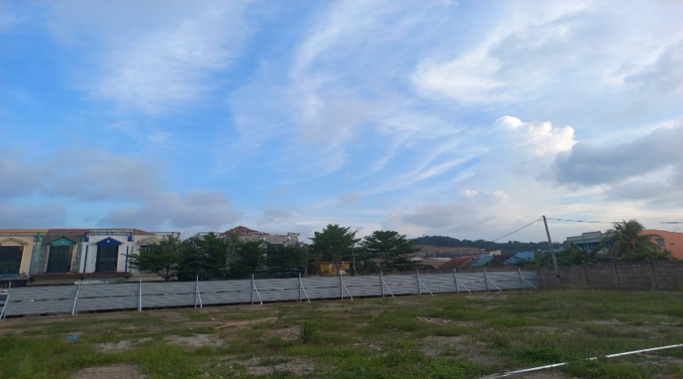
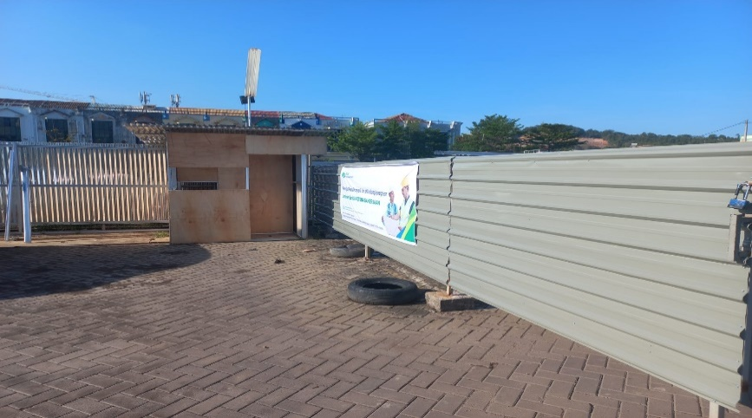

Keterangan | : | Pagar Temporary | Keterangan |  | : Pos jaga
Jenis Pekerjaan | : | Temporary | Jenis Pekerjaan |  | : Pos security
Lokasi | : | Site | Lokasi |  | : Site
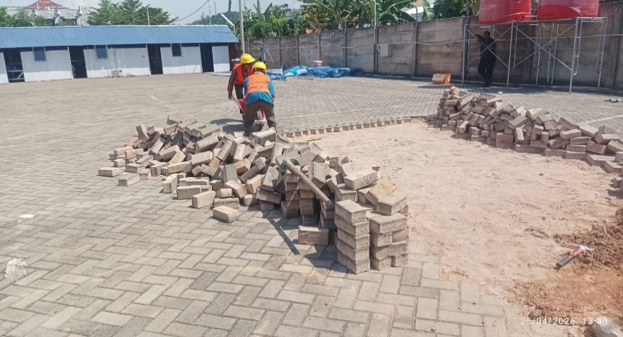
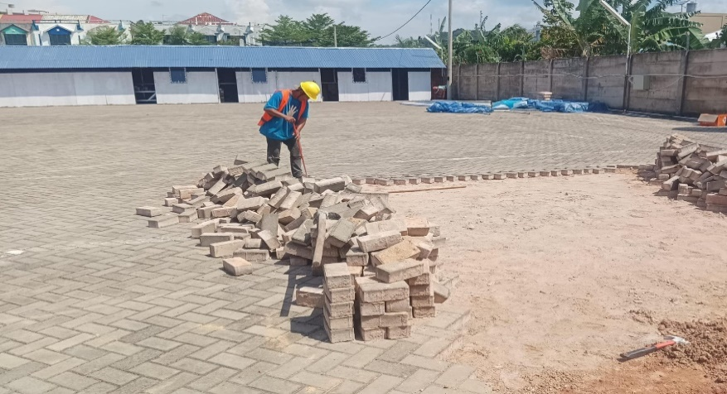

Keterangan | : | Pekerjaan bongkar paving | Keterangan |  | Pekerjaan bongkar paving
Jenis Pekerjaan | : | Paving | Jenis Pekerjaan |  | : Paving
Lokasi | : | Area BR | Lokasi |  | : Area BR
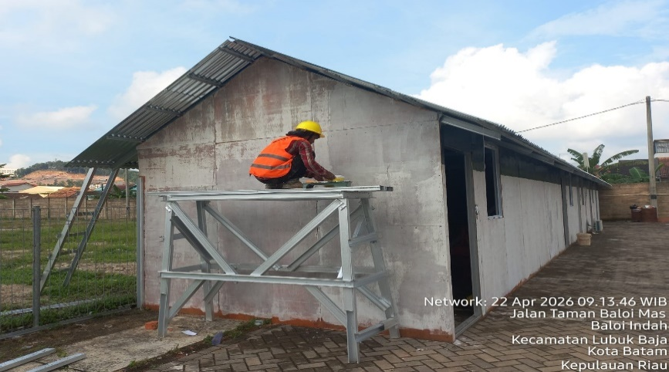
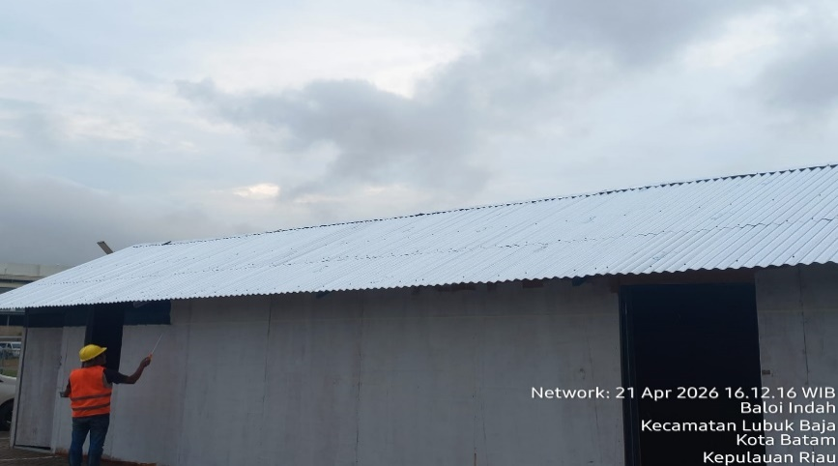

Keterangan | : | Pekerjaan cat direksi keet | Keterangan | : | Pekerjaan cat direksi keet
Jenis Pekerjaan | : | temporary | Jenis Pekerjaan | : | temporary
Lokasi | : | Site | Lokasi | : | Site

